Sheet1
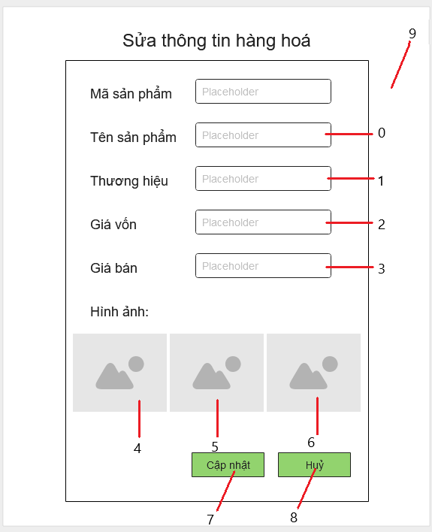

Danh sách biến cố
STT | Điều kiện kích hoạt | Xử lí | Ghi chú
0 | Chọn sửa tên sản phẩm | Trỏ chuột vào tên sản phẩm
1 | Chọn sửa thương hiệu | Trỏ chuột vào thương hiệu
2 | Chọn sửa giá vốn | Trỏ chuột vào giá vốn
3 | Chọn sửa giá bán | Trỏ chuột vào giá bán
4 | Chọn sửa hình ảnh | Hiển thị cửa sổ chọn hình ảnh từ máy tính
5 | Chọn sửa hình ảnh | Hiển thị cửa sổ chọn hình ảnh từ máy tính
6 | Chọn sửa hình ảnh | Hiển thị cửa sổ chọn hình ảnh từ máy tính
7 | Chọn cập nhật | Lưu thông tin vào cơ sở dữ liệu
8 | Chọn huỷ | Huỷ bỏ các thay đổi, quay trở về trang trước
9 | Khởi động màn hình | Truy vấn thông tin hàng hoá từ cơ sở dữ liệu, hiển thị lên màn hình

Danh sách các thành phần của giao diện
STT | Tên | Kiểu | Ý nghĩa | Miền giá trị | Giá trị mặc định | Ghi chú
1 | LB_TieuDe | Label | Hiển thị tiêu đề
2 | LB_MaSP | Label | Chỉ thị ô mã sản phẩm
3 | LB_TenSP | Label | Chỉ thị ô tên sản phẩm
4 | LB_ThuongHieu | Label | Chỉ thị ô thương hiệu
5 | LB_GiaVon | Label | Chỉ thị ô giá vốn
6 | LB_GiaBan | Label | Chỉ thị ô giá bán
7 | LB_HinhAnh | Label | Chỉ thị mục hình ảnh
8 | IV_Hinh1 | ImageView | Hình sản phẩm
9 | IV_Hinh2 | ImageView | Hình sản phẩm
10 | IV_Hinh3 | ImageView | Hình sản phẩm
11 | BT_CapNhat | Button | Nút cập nhật thông tin
12 | BT_Huy | Button | Nút huỷ các thay đổi

